listing
1) ENGLISH ITEM NAME (ex : OOOO machine) | 2)中文名称 | 3) MANUFACTUROR (ex : OOO company) | 4) MODEL NO (ex : abc-123) | 5)Serial number | 6)CN hs code | 7)VN hs code | 8)Material | 9) VOLTAGE (ex : 220V) | 10) CAPACITY (ex :1200KW) | 11) Manufacture date (yyyy-mm-dd) | 12) ORIGIN | 13) NEW or USED | 14) PICTURE (BEFORE PACKING) | 15) PICTURE (NAME PLATE or label) | 16)Quantity | 17)cost(RMB 13%VAT) | 18)cost(USD) | 19)Total cost(USD) | 20)CARTON NO. | 21)CTN QTY | 22)G.W(KGS) | 23)N.W(KGS) | 24)Package Size(CM) | 25)Part size(CM) | 26)应用范围 | 27)是否带电源
Stencil | 钢网 | Shenzhen Changke Excellence Technology Co., LTD |  | HAXO-16BT |  |  | 钢/铝 |  |  | 2025.07.23 | China | NEW |  | 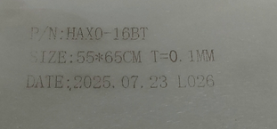 | 1 | 270 |  |  | R2 | 1 | 2KG | 1.1 | 56*66*3CM | 55*65*2.5CM | SMT | NO

